Defnyddio'r tablau
Sut i hidlo'r tablau yn y ddogfen hon i ddod o hyd i wybodaeth sydd o ddiddordeb

Hidlo: | Cam 1

Cam 1 | I hidlo unrhyw un o'r colofnau, bydd rhaid i chi uwcholeuo'r tabl dan sylw o'r pennawd i waelod y tabl drwy glicio ar gell A4 a llusgo'r cyrchwr at waelod y tabl ar yr ochr dde.

Cam 2 | Nesaf bydd rhaid i chi sicrhau eich bod wedi dewis y tab hafan yn y rhuban ar frig eich dogfen.

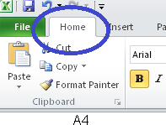

Cam 3 | Dylech weld opsiwn 'trefnu a hidlo' ar ochr dde'r rhuban. Rhaid i chi glicio ar hyn a dewis 'Hidlo' o'r gwymplen

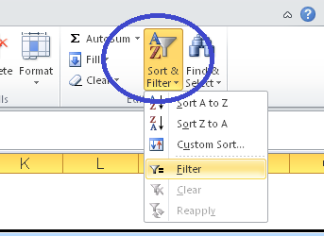

Cam 4 | Sylwch fod cwymplen bellach ar gyfer pob colofn.
 | Dewiswch y golofn yr hoffech ei hidlo a sicrhewch fod y blychau perthnasol wedi'u ticio. Ar gyfer yr enghraifft isod, dewiswyd 'Smygu ar hyn o bryd'. Cliciwch i gadarnhau, a bydd hyn yn cynhyrchu gwybodaeth o ddiddordeb.
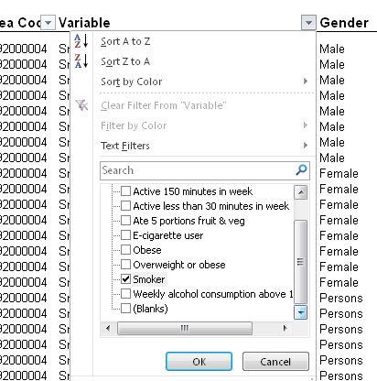

Sylwch: | Mae modd dewis mwy nag un newidyn ar y tro, a gellir hidlo sawl colofn gan ganiatáu i'r defnyddwyr gael yr wybodaeth ofynnol.

